상품제안서
볼빅 웰빙 컴포트 벨트 골프 벨트 볼빅벨트 | 상품코드: F26240

 |  |  |  |  |  |  | 02-412-0044 | www.easy1.co.kr
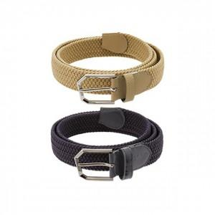

【상세/제작정보】 | 라벨지 별도문의

【인쇄/포장옵션】 | / 포장불가능

【공급단가】 | 수량 | 20~ | 50~ | 100~ | 300~ | 500~
*VAT별도 | 단가 | 48,750원 | 47,970원 | 46,800원 | 45,630원 | 44,850원

【상품 URL】 | http://www.easy1.co.kr/src/goods_detail.php?gdno=26240

